상품제안서
국산 자바아모레스Ⅱ만년필(EF촉)(독일슈미트펜촉) | 상품코드: S45908

 |  |  |  |  |  |  | 02-713-8555 | www.synergygift.co.kr
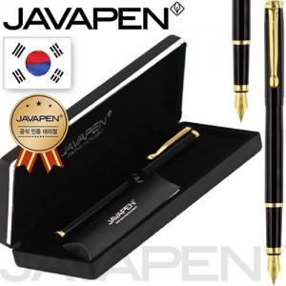

【상세/제작정보】

【인쇄/포장옵션】 | 실크, 레이저 / 포장지포장

【공급단가】 | 수량 | 20~ | 100~ | 300~ | 500~ | 1,000~
*VAT별도 | 단가 | 20,900원 | 19,000원 | 18,200원 | 17,900원 | 17,500원

【상품 URL】 | https://www.synergygift.co.kr:443/src/goods_detail.php?gdno=45908

